Oppskrift
Crudite Mexican style med dipCrudite Mexican style med dip
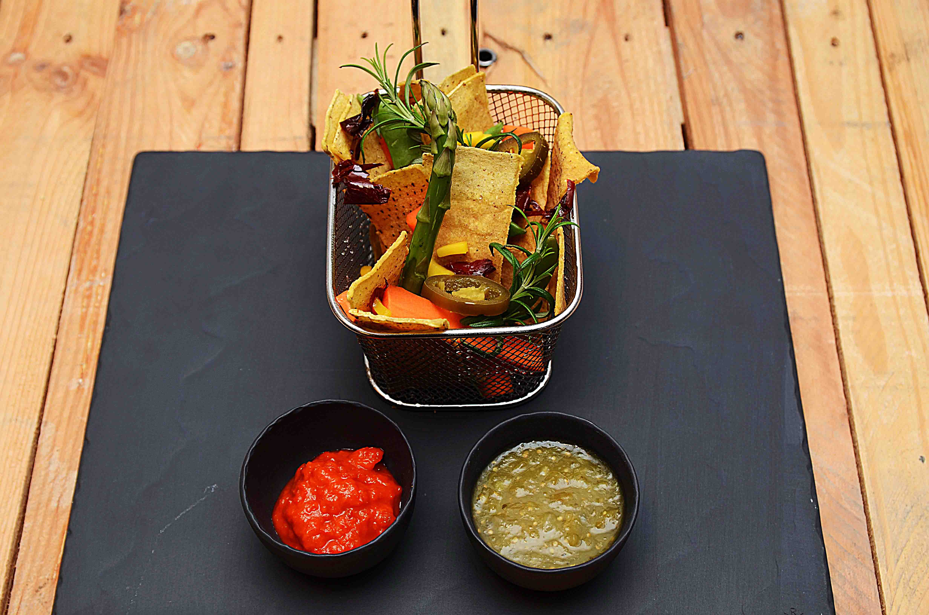

Friter tortilla-strips. Asparges skrelles og blancheres etter ønske Kutt gulrot i staver. Anrett som vist på bildet, med ajvar og salsa verde i dipskåler Friter tortilla-strips. Asparges skrelles og blancheres etter ønske Kutt gulrot i staver. Anrett som vist på bildet, med ajvar og salsa verde i dipskåler
Number of servingsNumber of servings | 1
EPDEPD | ProductProduct | Per servingPer serving |  | TotalTotal |  | QtyPerPackQtyPerPack | PackSizePackSize | PackUnitPackUnit | PackagingPackaging | ItemsItems
 | Aspargestopper Aspargestopper | 0.04 | kgkg | 0 | kgkg |  |  |  |  | 0
 | Gulrot Gulrot | 0.025 | kgkg | 0 | kgkg |  |  |  |  | 0
 | Mango Mango | 0.01 | kgkg | 0 | kgkg |  |  |  |  | 0
 | Soltørket paprika i strimler Soltørket paprika i strimler | 0.01 | kgkg | 0 | kgkg |  |  |  |  | 0
44507064450706 | Ajvar Puré *(kan inneholde spor av Nøtter,Hasselnøtter,Kasjunøtter,Macademiannøtter,Mandler,Paranøtter,Peanøtter,Pekannøtter,Pistasienøtter,Valnøtter)Ajvar Puré *(kan inneholde spor av Nøtter,Hasselnøtter,Kasjunøtter,Macademiannøtter,Mandler,Paranøtter,Peanøtter,Pekannøtter,Pistasienøtter,Valnøtter) | 0.025 | kgkg | 0 | kgkg | 6 | 1 | ll | 6x1l6x1l | 0

 | * Allergens* Allergens

